Planilha1
motor 2
 |  |  | pi/4 | pi/2 | 3*pi/4 | media
 |  | 0 | 0.7853981634 | 1.5707963268 | 2.3561944902 | media
 | teta med | 9.3 | 6.85 | 4.65 | 2.14 | 5.735
 | delta | 0 | 2.45 | 4.65 | 7.16 | 3.565
 | Kenc | 0 | 3.1194368846 | 2.9602819415 | 3.0387983801 | 2.2796293016

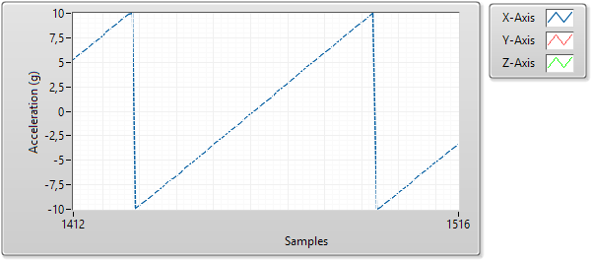
 |  | deltatesc(ms) | w(em) | wm | Ktac
 | 2 | 0.65 | 9.6664389341 | 1.658 | 0.17152128217
 | -2 | 0.76 | 8.2673490884 | 2.08 | 0.25159213404
 |  | 0.705 | 8.9668940113 | 1.869 | 0.2115567081

 |  | 5.15

 | A | omega infinito | omega zero | delta omega | Kvel
 | 1 | 0.38 | 0 | 0.38 | 0.38
 | 2 | 1.64 | 0 | 1.64 | 0.82
 | 3 | 2.7 | 0 | 2.7 | 0.9
 | 4 | 4.15 | 0 | 4.15 | 1.0375
 | Media
 | 0.075166666667
 | 0.064
 | 0.173
 | 0.05875
 | 0.0495
 | 0.06125
 | 0.06525
 | 0.06375
 | 0.06175
 | 5 | 5.15 |  | 5.15 | 1.03
 | 6 | 6.55 |  | 6.55 | 1.0916666667
 | 7 | 7.825 |  | 7.825 | 1.1178571429
 | 8 | 9.05 |  | 9.05 | 1.13125
 | 9 | 9.9952 |  | 9.9952 | 1.1105777778
 |  |  |  |  | 0.95765017637

 |  | A1 |  | A2 |  | A3 |  | A4 |  | A5 |  | A6 |  | A7 |  | A8 |  | A9
 | Tau m | wmed(t) | Tau m | wmed(t) | Tau m | wmed(t) | Tau m | wmed(t) | Tau m | wmed(t) | Tau m | wmed(t) | Tau m | wmed(t) | Tau m | wmed(t) | Tau m | wmed(t) | Tau m
 | t=Taum | 0.263672 | 0.077333333333 | 1.03027 | 0.0675 | 1.81152 | 0.212 | 2.55859 | 0.059 | 3.35938 | 0.046 | 4.16016 | 0.063 | 4.91699 | 0.063 | 5.70801 | 0.063 | 6.38672 | 0.063
 | t=2Taum | 0.361328 | 0.073 | 1.4209 | 0.0605 | 2.48535 | 0.134 | 3.52539 | 0.0585 | 4.61426 | 0.053 | 5.63477 | 0.0595 | 6.77246 | 0.0675 | 7.79785 | 0.0645 | 8.64746 | 0.0605 | Taum
 | Media |  | 0.075166666667 |  | 0.064 |  | 0.173 |  | 0.05875 |  | 0.0495 |  | 0.06125 |  | 0.06525 |  | 0.06375 |  | 0.06175 | 0.058666666667
 | num

 | Media
 | 0.075166666667
 | 0.064
 | 0.173
 | 0.05875
 | 0.0495
 | 0.06125
 | 0.06525
 | 0.06375
 | 0.06175

 |  | 0.263672 | 0.079 | 1.04004 | 0.067 | 1.81152 | 0.212 | 2.60254 | 0.06
 |  | 0.361328 | 0.0735 | 1.4209 | 0.0605 | 2.49512 | 0.1325 | 1.77246 | 0.12
 |  |  | 0.07625 |  | 0.06375 |  | 0.17225 |  | 0.09

